Навыки
Таблица навыков PMа
Hard Skills |  |  |  | Правила проставления баллов
1. Подходы к управлению проектами |  | 0.0% | Как доказать навык на собеседовании | 0 - | ничего об этом не слышал
 | Предиктивный подход (etc waterfall) | 0 |  | 1 - | знаю теорию (читал статьи, в книгах)
 | Agile Project Management | 0 |  | 2 - | достаточно хорошо понимаю теорию
 | Scrum | 0 |  | 3 - | применял на практике, делал домашку (не на рабочем продукте)
 | Канбан-метод | 0 |  | 4 - | применял в своей работе, но не уверенно
 | Легковесные фреймворки (p3express, apf, brm) | 0 |  | 5 - | применял в работе, не часто, но достаточно уверенно
 | Масштабируемые фреймворки agile (safe, less, nexus) | 0 |  | 6 - | периодически применяю в работе и уверенно могу дать советы
2. Техническая компетентность |  | 0.0% |  | 7 - | одна из сильных моих сторон
 | Цикл разработки ПО, SDLC | 0 |  | 8 - | хороший опыт и знания, могу наставничать
 | Инженерные практики (CI/CD, release, cod review) | 0 |  | 9 - | готов выступать с этой темой, давать советы мидлам и сеньорам
 | Языки программирования, навыки написания кода | 0 |  | 10 - | готов по данной теме выступать на конференциях, писать статьи или книги
 | Базовый computer science (database, TCP/IP, internet, client-server) | 0
3. Целеполагание |  | 0.0% |  | Составлено с учетом модели компетенция IPMA (ICB 4.0)
 | Связь со стратегией | 0 |  | и используя творчество Владислава Носковец
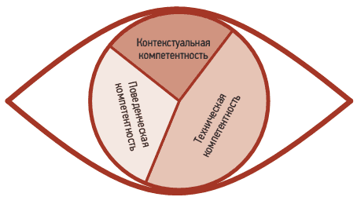
 | Установление целей проекта | 0
 | Критерии успеха проекта | 0
 | Отслеживание достижения целей | 0
4. Планирование |  | 0.0%
 | Приоритизация | 0
 | Краткосрочное планирование (1-4 недели) | 0
 | Долгосрочное планирование (3-12 месяцев) | 0
 | Оценка задач (разные типы: времени, сложности и тд) | 0
 | Распределение задач внутри команды | 0
 | Планирование загруженности команды (ресурсов) | 0
 | Составление календарного графика проекта | 0
 | Мониторинг и контроль соблюдения планов | 0
5. Постановка задач |  | 0.0%
 | Сбор требований со стейкхолдеров (бизнес-анализ) | 0
 | Постановка задач для разработчиков | 0
 | Декомпозиция задач | 0
 | Наполнение подробностями (цель, критерии, сроки, связи и тп) | 0
 | Составление технических заданий (системный анализ) | 0
6. Ведение документации |  | 0.0%
 | Заполнение отчетности по проекту | 0
 | Поддержка базы знаний проекта | 0
 | Ведение проектной документации и ее поддержка в актуальном состоянии | 0
 | Юридические аспекты (договора, счета, акты) | 0
7. Заинтересованные лица |  | 0.0%
 | Определение стейкхолдеров | 0
 | Управление ожиданиями стейкхолдеров | 0
8. Коммуникации |  | 0.0%
 | Фасилитация | 0
 | Настройка коммуникаций по со стейкхолдерами | 0
 | Создание циклов обратной связи по проекту | 0
9. Риски |  | 0.0%
 | Определение рисков | 0
 | Создание планов по рискам | 0
 | Мониторинг рисков | 0
10. Качество |  | 0.0%
 | Тестирование требований | 0
 | Мониторинг дефектов | 0
 | Приоритизация дефектов | 0
 | Тестирование ПО | 0
 | Тестовая документация | 0
 | Непрерывные улучшения (пост-мортем) | 0
11. Финансы |  | 0.0%
 | Бюджетирование | 0
 | Управление бюджетом (расходы и доходы) | 0
 | Финансовые метрики (ROI, точка окупаемости и тд) | 0
 | Управление закупками | 0
 | Составление сметы проекта | 0
12. Управление командой |  | 0.0%
 | Найм (выделение штатки, профиль кандидата, собеседования, офферы) | 0
 | Интеграция (онбординг, испытательный срок, обучение, сопровождение) | 0
 | Увольнения и ротация | 0
 | Изменение заработной платы, премирование | 0
 | Управление развитием (грейды, ипр, компетенции) | 0
 | Поддежка контакта (1-1, личное общение, знакомство) | 0
 | Кадровый учет (отпуска, больничные, дейофф) | 0
 | Командообразование | 0
 | Мотивация сотрудников | 0
 | Разрешения конфликтов | 0
Soft Skills
 | Лидерство | 0
 | EQ (распознавание, понимание и управл. своими и чужими эмоциями) | 0
 | Тайм-менеджмент | 0
 | Адаптивность и обучаемость | 0
 | Критическое мышление | 0
 | Систематизация всего и вся | 0
 | Коучинг | 0
 | Наставничество и менторинг | 0
 | Проведение переговоров | 0
 | Готовность помочь | 0
 | Коммуникабельность | 0
 | Ответственность | 0
 | Умение работать с обратной связью | 0
 | Работа с многозадачностью | 0
 | Агент изменений, драйв инициатив | 0
 | Создание прозрачности (проблем, задач, процессов) | 0
 | Разрядка (отдых, баланс work/life) | 0
 | Работа в команде | 0
Программы и сервисы
 | Тасктрекер (ira) | 0
 | Инструмент управления проектом (ms project) | 0
 | Базы знаний (confluence) | 0
 | Корп. мессенджер (slack) | 0
 | Корп. конференции (zoom) | 0
 | Таблицы (excel) | 0
 | Презентации (power point) | 0
 | Инструменты креативности (miro) | 0
 | Управление версиями (gitlab) | 0
 | Документация разработки (swagger) | 0
 | Базы данных (sql studio) | 0
 | Тестирование (testrail) | 0
 | CI/CD (jenkins) | 0
 | IDE (visual studio) | 0
 | Дизайн (figma) | 0
Полезное, но не обязательное
 | Английский язык B2-C1 | 0
 | Продуктовый бэкграунд (продакт менеджер,бизнес заказчик) | 0
 | Аналитический бэкграунд (системный аналитик, бизнес аналитик) | 0
 | Процессный бэкграунд (скрам-мастер, аджайл коуч, деливери менеджер) | 0
 | Технический бэкграунд (разработчик, аналитик, тестировщик) | 0
 | Техническое образование (инженер, разработчик) | 0
 | Сертификаты по управлению проектами (pmbok) | 0
 | Agile сертификаты | 0
 | SQL | 0
 | Работа с данными (BI, кубы) | 0

Воронка - аналитика
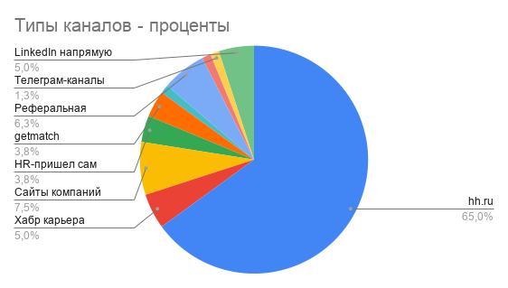
я

Этап воронки - количество
Этап воронки - проценты

Категории компаний - проценты

